訓練実施施設
【訓練実施施設名】
 | トライムアカデミー心斎橋校

【所在地】
 | 〒５４２－００８１
 | 大阪市中央区南船場４－４－１０ 辰野心斎橋ビル９階

【電話番号】
 | ０６－６２５８－３３００

【最寄り駅】
 | OsakaMetro御堂筋線 心斎橋駅 （徒歩２分・距離０．２４ｋｍ）
 | OsakaMetro長堀鶴見緑地線 心斎橋駅 （徒歩２分・距離０．２４ｋｍ）

【最寄り駅からの地図】
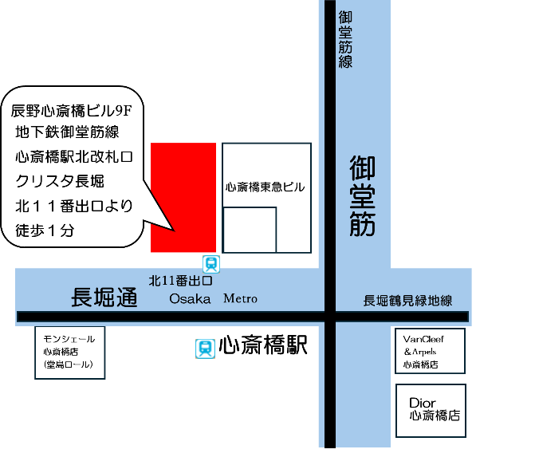
辰野心斎橋ビル9F
地下鉄御堂筋線
長堀鶴見緑地線
心斎橋駅北改札口②
クリスタ長堀
北11号出口より
徒歩1分

